Evolução assinantes_2002_2015
Evolução do número de assinantes de TV paga (mil) - 2002 a 2015

 | 2002 | 2003 | 2004 | 2005 | 2006 | 2007 | 2008 | 2009 | 2010 | 2011 | 2012 | 2013 | 2014 | 2015
Assinantes | 3520.00 | 3548.00 | 3768.00 | 4101.00 | 4719.00 | 5336.00 | 6298.79 | 7473.48 | 9768.99 | 12744.03 | 16188.96 | 18019.68 | 19518.09 | 19113.87
População | 178276.128 | 180619.108 | 182911.487 | 185150.806 | 187335.137 | 189462.755 | 191532.439 | 193543.969 | 195497.797 | 197397.018 | 199242.462 | 201032.7 | 202768.6 | 204450.6

 |  |  |  |  |  |  |  |  |  |  |  |  | 19518092 | 19113873

 |  |  |  |  |  |  |  |  |  |  |  |  |  | -2.07%

Fontes: Anatel/IBGE - Projeção da População do Brasil - Revisão 2013.

Distribuição por regiões_2015
Distribuição do total de assinantes por região - 2015
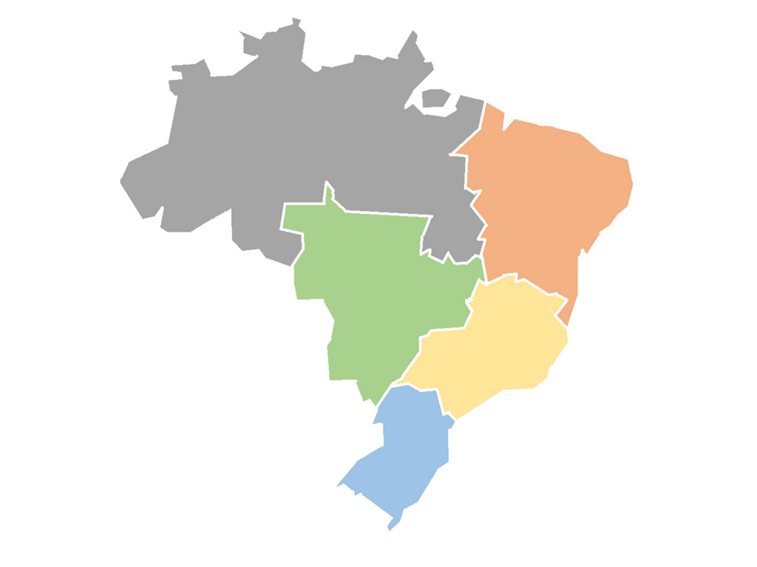

4,2%

11,7%

7,1%

61,7%

15,1%

Fonte: Anatel - Dados de dezembro/2015.

Número de canais 2015
Número de canais de programação credenciados na ANCINE, conforme classificação em datas específicas

Mês | Canais brasileiros de espaço qualificado | Canais brasileiros de espaço qualificado "SB" e "SBsR" | Canais de espaço qualificado - CEQ3h30 | Total
Dezembro/14 | 17 | 4 | 88 | 109
Dezembro/15 | 15 | 4 | 90 | 109

Totais gerais
Percentual de horas de programação por tipo de obra – Canais de espaço qualificado (não infantis) – 2015

Brasileira | 5.4%
Estrangeira | 78.9%
Outras | 5.3%
Publicidade | 10.5%

Média semanal de 9:00 horas de conteúdo brasileiro, por canal

Percentual de horas de programação por tipo de obra – Canais de espaço qualificado (infantis) – 2015

Brasileira | 6.4%
Estrangeira | 79.3%
Outras | 3.6%
Publicidade | 10.7%

Média semanal de 10:48 horas de conteúdo brasileiro, por canal infantil

HN
Percentual de horas de programação por tipo de obra, no horário nobre – Canais de espaço qualificado (não infantis) – 2015

Brasileira | 12.2%
Estrangeira | 71.2%
Outras | 6.1%
Publicidade | 10.5%

Média semanal de 4:56 horas de conteúdo brasileiro no horário nobre, por canal

Percentual de horas de programação por tipo de obra, no horário nobre: canais de espaço qualificado infantis – 2015

Brasileira | 12.5%
Estrangeira | 71.2%
Outras | 4.5%
Publicidade | 11.9%

Média semanal de 6:12 horas de conteúdo brasileiro no horário nobre, por canal infantil

Dia da semana
Percentual de horas de programação por dia da semana, no horário nobre – Canais de espaço qualificado (não infantis) – 2015

Tipo Obra | Domingo | Segunda | Terça | Quarta | Quinta | Sexta | Sábado
Brasileira | 7% | 16% | 13% | 13% | 14% | 13% | 9%
Estrangeira | 76% | 67% | 70% | 71% | 69% | 72% | 74%
Outros | 7% | 7% | 6% | 6% | 7% | 5% | 6%
Publicidade | 10% | 11% | 11% | 11% | 10% | 10% | 10%

Percentual de horas de programação por dia da semana, no horário nobre – Canais de espaço qualificado (infantis) – 2015

Tipo Obra | Domingo | Segunda | Terça | Quarta | Quinta | Sexta | Sábado
Brasileira | 9% | 14% | 14% | 15% | 14% | 14% | 9%
Estrangeira | 77% | 69% | 70% | 69% | 70% | 70% | 74%
Outros | 3% | 5% | 5% | 5% | 5% | 5% | 5%
Publicidade | 11% | 12% | 12% | 12% | 12% | 12% | 11%

Faixas
Percentual de horas de programação brasileira por faixa horária do horário nobre – Canais de espaço qualificado (não infantis) – 2015

22:30 até 00:00 | 14.74% | 2091:39:00
21:00 até 22:30 | 15.39% | 2184:30:46
19:30 até 21:00 | 26.73% | 3794:17:27
18:00 até 19:30 | 43.14% | 6122:40:52
Total |  | 14193:08:05

Percentual de horas de programação brasileira por faixa horária do horário nobre: canais de espaço qualificado infantis – 2015

19:15 até 21:00 | 13.0% | 295:10:30
17:30 até 19:15 | 23.2% | 529:26:21
12:45 até 14:00 e 17:00 até 17:30 | 32.6% | 743:31:31
11:00 até 12:45 | 31.2% | 710:39:21
Total |  | 2278:47:43

Cumprimento cota Normal
Tempo de programação que ultrapassa a cota legal de conteúdo brasileiro no horário nobre – Média percentual por canal e por mês – Canais de espaço qualificado (não infantis) – 2015

Cota semanal | Cota diária
3:30:00 | 0:30:00

Total dias | 31 | 28 | 31 | 30 | 31 | 30 | 31 | 31 | 30 | 31 | 30 | 31
Tipo da obra | Janeiro | Fevereiro | Março | Abril | Maio | Junho | Julho | Agosto | Setembro | Outubro | Novembro | Dezembro
Brasileira | 1115:41:32 | 994:36:52 | 1146:59:57 | 1133:01:31 | 1210:46:03 | 1205:08:14 | 1302:58:04 | 1307:27:38 | 1187:31:23 | 1306:50:22 | 1376:01:03 | 1368:00:27
Tempo total | 883:30:00 | 798:00:00 | 883:30:00 | 855:00:00 | 883:30:00 | 855:00:00 | 883:30:00 | 883:30:00 | 855:00:00 | 883:30:00 | 855:00:00 | 883:30:00
Quanto ultrapassa? | 26% | 25% | 30% | 33% | 37% | 41% | 47% | 48% | 39% | 48% | 61% | 55% | 41%

Cumprimento cota infantil
Tempo de programação que ultrapassa a cota legal de conteúdo brasileiro no horário nobre – Média percentual por canal e por mês – Canais de espaço qualificado (infantis) – 2015

Cota semanal | Cota diária
3:30:00 | 0:30:00

Total dias | 31 | 28 | 31 | 30 | 31 | 30 | 31 | 31 | 30 | 31 | 30 | 31
Tipo da obra | Janeiro | Fevereiro | Março | Abril | Maio | Junho | Julho | Agosto | Setembro | Outubro | Novembro | Dezembro
Brasileira | 223:54:38 | 208:39:04 | 240:38:23 | 235:38:46 | 253:52:11 | 240:15:15 | 240:02:36 | 246:49:58 | 250:38:55 | 270:32:07 | 243:27:52 | 254:09:26
Tempo total | 139:30:00 | 126:00:00 | 139:30:00 | 135:00:00 | 139:30:00 | 135:00:00 | 139:30:00 | 139:30:00 | 135:00:00 | 139:30:00 | 135:00:00 | 139:30:00

 | Janeiro | Fevereiro | Março | Abril | Maio | Junho | Julho | Agosto | Setembro | Outubro | Novembro | Dezembro
Quanto ultrapassa? | 60.5% | 65.6% | 72.5% | 74.6% | 82.0% | 78.0% | 72.1% | 76.9% | 85.7% | 93.9% | 80.3% | 82.2%

